Tarifas 2026
Zona | MQ 1 PALE | Quarter 1 PALE | Super Euro Light 1 PALE | Super Euro Light 2 PALES | Super Euro Light 3 PALES | Half 1 PALE | Extra Light 1 PALE | Extra Light 2 PALES | Extra Light 3 PALES | Euro 1 PALE | Euro 2 PALES | Euro 3 PALES | Euro 4 PALES | Euro 5 PALES | Full 1 PALE | Full 2 PALES | Full 3 PALES | Full 4 PALES | Full 5 PALES
0 | 17.85 € | 23.91 € | 32.03 € | 31.07 € | 29.82 € | 37.29 € | 39.76 € | 35.75 € | 32.51 € | 45.30 € | 40.37 € | 34.67 € | 32.20 € | 29.69 € | 50.26 € | 45.24 € | 38.53 € | 35.94 € | 33.36 €
1 | 35.31 € | 45.22 € | 57.51 € | 55.79 € | 53.56 € | 58.95 € | 66.26 € | 62.57 € | 59.39 € | 70.69 € | 65.98 € | 61.98 € | 59.53 € | 57.27 € | 78.28 € | 73.38 € | 68.35 € | 65.60 € | 63.32 €
2 | 37.71 € | 46.70 € | 61.97 € | 60.12 € | 57.71 € | 66.15 € | 74.72 € | 70.80 € | 67.52 € | 77.62 € | 72.57 € | 68.41 € | 65.91 € | 63.39 € | 86.43 € | 81.34 € | 76.15 € | 73.53 € | 70.93 €
3 | 40.44 € | 50.14 € | 66.66 € | 64.65 € | 62.06 € | 71.82 € | 80.66 € | 76.80 € | 73.52 € | 84.48 € | 79.50 € | 74.33 € | 72.04 € | 69.31 € | 93.38 € | 88.30 € | 82.32 € | 79.71 € | 76.90 €
4 | 42.47 € | 53.37 € | 70.80 € | 68.67 € | 65.92 € | 75.65 € | 84.05 € | 80.81 € | 77.55 € | 90.99 € | 86.09 € | 78.02 € | 75.55 € | 73.04 € | 99.22 € | 94.96 € | 85.95 € | 83.37 € | 80.78 €
5 | 47.61 € | 58.65 € | 75.35 € | 73.09 € | 70.17 € | 79.29 € | 90.13 € | 87.52 € | 84.99 € | 99.99 € | 94.93 € | 86.75 € | 84.27 € | 81.25 € | 109.48 € | 104.30 € | 94.68 € | 92.09 € | 89.38 €
6 | 49.84 € | 62.38 € | 81.14 € | 78.71 € | 75.56 € | 87.99 € | 98.74 € | 96.24 € | 93.77 € | 110.89 € | 105.12 € | 96.15 € | 93.64 € | 90.34 € | 124.25 € | 118.37 € | 107.71 € | 105.10 € | 101.71 €
7 | 50.92 € | 63.39 € | 85.12 € | 82.57 € | 79.27 € | 96.44 € | 108.71 € | 106.23 € | 103.74 € | 124.77 € | 119.07 € | 109.42 € | 106.97 € | 103.69 € | 137.73 € | 131.94 € | 120.62 € | 118.04 € | 114.68 €
7.1 | 57.49 € | 73.84 € | 98.42 € | 95.47 € | 91.65 € | 113.92 € | 127.80 € | 125.05 € | 122.29 € | 148.91 € | 142.11 € | 129.98 € | 127.27 € | 123.43 € | 163.83 € | 156.96 € | 142.94 € | 140.11 € | 136.20 €
8 | 59.43 € | 76.72 € | 102.45 € | 99.38 € | 95.40 € | 119.75 € | 142.35 € | 139.85 € | 137.34 € | 168.26 € | 162.47 € | 151.07 € | 147.76 € | 143.65 € | 178.18 € | 173.10 € | 159.23 € | 155.83 € | 151.66 €
9 | 85.43 € | 113.10 € | 144.46 € | 140.12 € | 134.51 € | 170.43 € | 196.43 € | 194.00 € | 191.57 € | 235.91 € | 229.65 € | 222.89 € | 212.31 € | 206.15 € | 276.61 € | 270.02 € | 263.00 € | 249.32 € | 241.22 €
10 | 90.49 € | 120.11 € | 153.82 € | 149.20 € | 143.23 € | 183.26 € | 217.02 € | 212.40 € | 209.97 € | 261.09 € | 256.29 € | 249.30 € | 244.64 € | 236.27 € | 308.06 € | 300.99 € | 293.02 € | 286.85 € | 281.40 €
11 | 141.31 € | 181.11 € | 215.96 € | 209.49 € | 201.10 € | 247.15 € | 278.00 € | 274.12 € | 270.95 € | 332.88 € | 328.10 € | 318.88 € | 314.21 € | 305.10 € | 378.50 € | 374.32 € | 368.53 € | 366.71 € | 361.99 €
12 | 165.23 € | 225.07 € | 353.67 € | 343.05 € | 329.33 € | 324.32 € | 437.31 € | 435.60 € | 433.89 € | 446.44 € | 443.87 € | 441.31 € | 439.62 € | 437.91 € | 458.64 € | 455.92 € | 452.30 € | 450.48 € | 448.67 €
13 | 172.08 € | 245.60 € | 386.51 € | 374.91 € | 359.92 € | 355.79 € | 478.36 € | 476.65 € | 474.94 € | 488.29 € | 485.73 € | 483.16 € | 481.47 € | 479.76 € | 501.05 € | 498.33 € | 494.71 € | 492.90 € | 491.08 €

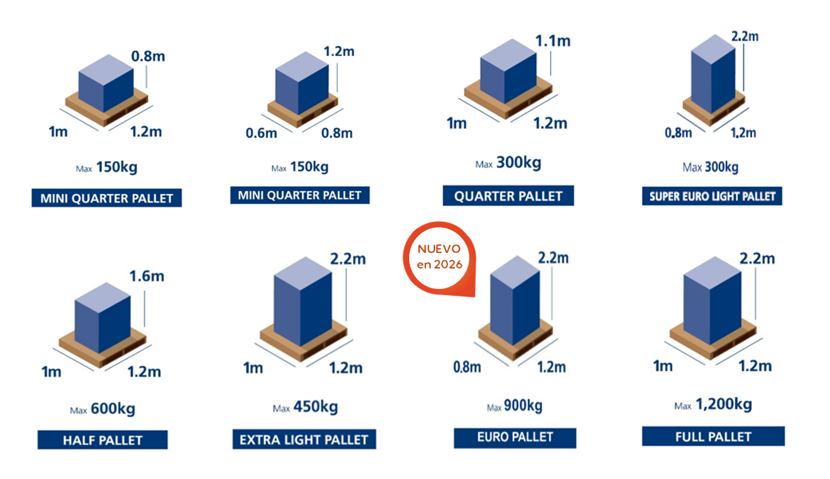
 |  |  |  |  |  | Zona | Destino
 |  |  |  |  |  | 0 | Murcia
 |  |  |  |  |  | 1 | Alicante, Castellón, Valencia
 |  |  |  |  |  | 2 | Albacete, Almería, Córdoba, Granada, Jaén
 |  |  |  |  |  | 3 | Cádiz, Ciudad Real, Cuenca, Guadalajara, Huelva, Madrid, Málaga, Sevilla, Soria, Toledo

 |  |  |  |  |  | 4 | Ávila, Burgos, La Rioja, Segovia, Valladolid, Zaragoza
 |  |  |  |  |  | 5 | Álava, Badajoz, Cantabria, Guipuzcoa, Huesca, León, Lérida, Navarra, Palencia, Salamanca, Tarragona, Teruel, Vizcaya, Zamora

 |  |  |  |  |  | 6 | Asturias, Barcelona, Cáceres
 |  |  |  |  |  | 7 | A Coruña, Gerona, Lugo, Orense, Pontevedra

 |  |  |  |  |  | 8 | Resto de Portugal Peninsular
 |  |  |  |  |  | 9 | Ibiza, Mallorca y Menorca (sin servicio en CP 07860, 07870-07872)
 |  |  |  |  |  | 10 | Gran Canaria, Tenerife CP: del 35001 al 35489 y del 38001 al 38690

 |  |  |  |  |  | 11 | Fuerteventura, Lanzarote, La Palma, La Gomera, El Hierro CP: del 35500 al 35660 y del 38700 al 38917

 |  |  |  |  |  | 12 | Portugal: Madeira
 |  |  |  |  |  | 13 | Portugal: São Miguel

Zonas 10, 11, 12 y 13 solo disponible en servicio premium
Zonas 10 y 11 incrementar 30€ en concepto de DUA
Zona 7,1 ( desde el 01/05) Portugal CP: Del 10 al 19, del 26 al 29, del 37 al 38 y del 40 al 45

